Ej 1
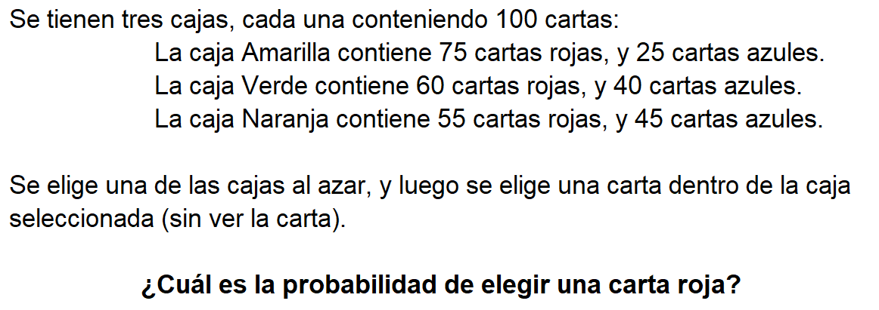

Datos generales: |  |  | 1. Elegir una caja P(E_i) |  |  |  | 3. Ley de probabilidad total (final)
cantidada de cajas | = | 3
cartas en cada cada caja individual | = | 100 | Evento |  | Probabilidad
 |  |  | caja amarilla | (E_1) | 0.33
Datos caja amarilla: |  |  | caja verde | (E_2) | 0.33 | 1/cantidad_cajas |  | P(R) | = | 0.75 | * | 0.33 | + | 0.60 | * | 0.33 | + | 0.55 | * | 0.33
Datos:
Procedimiento:
cantidad cartas rojas | = | 75 | caja naranja | (E_3) | 0.33 |  |  | P(R) | = | 0.63
cantidad cartas azules | = | 25
 |  |  | 2. Elegir una carta roja dada la elección de la caja P(R_i|E_i) |  |  |  | 4. Respuesta
Datos caja verde:
cantidad cartas rojas | = | 60 | Evento |  | Probabilidad |  |  | La probabilidad de elegir una carta roja despues de elegir una caja es del |  |  |  |  |  |  |  |  |  |  |  |  | 0.63 | .
cantidad cartas azules | = | 40 | caja amarilla | (R_1) | 0.75
 |  |  | caja verde | (R_2) | 0.60 | cantidad_rojas/cantidad_cartas
Datos caja naranja: |  |  | caja naranja | (R_3) | 0.55
cantidad cartas rojas | = | 55
cantidad cartas azules | = | 45

Ej 2
Datos generales: |  |  | 1. Elegir una caja P(E_i) |  |  |  |  |  | 3. Ley de probabilidad total (final)
cantidada de cajas | = | 3
cartas en cada cada caja individual | = | 100 | Como el color amarillo es su favorito, asignamos una probabilidad mayor a 0.33 a la caja amarilla para reflejar su preferencia y en los demás colores se coloca un restante de probabilidad repartido en los colores equitativamente. Esto es modificable y podemos aumentarlo en las celdas a la izquierda. seleccionando el color de preferencia y su probabilidad.

Datos:
Procedimiento:
Datos caja amarilla: |  |  |  |  |  |  |  |  |  | P(R) | = | 0.75 | * | 0.80 | + | 0.60 | * | 0.10 | + | 0.55 | * | 0.10
cantidad cartas rojas | = | 75 |  |  |  |  |  |  |  | P(R) | = | 0.72
cantidad cartas azules | = | 25 | Evento |  | Probabilidad |  | Color Favorito | Probabilidad
 |  |  | caja amarilla | (E_1) | 0.80 |  | caja amarilla | 0.8 | 4. Respuesta
Datos caja verde: |  |  | caja verde | (E_2) | 0.10
cantidad cartas rojas | = | 60 | caja naranja | (E_3) | 0.10 |  |  |  |  | La probabilidad de elegir una carta roja despues de elegir una |  |  |  |  |  |  |  |  |  |  |  |  | caja amarilla | (con probabilidad de elección de | 0.8 | ) es | 0.72 | .
cantidad cartas azules | = | 40
 |  |  | 2. Elegir una carta roja dada la elección de la caja P(R_i|E_i)
Datos caja naranja:
cantidad cartas rojas | = | 55 | Evento |  | Probabilidad
cantidad cartas azules | = | 45 | caja amarilla | (R_1) | 0.75
 |  |  | caja verde | (R_2) | 0.60 | cantidad_rojas/cantidad_cartas
 |  |  | caja naranja | (R_3) | 0.55

